色カスタマイズ_ルームインジケータ
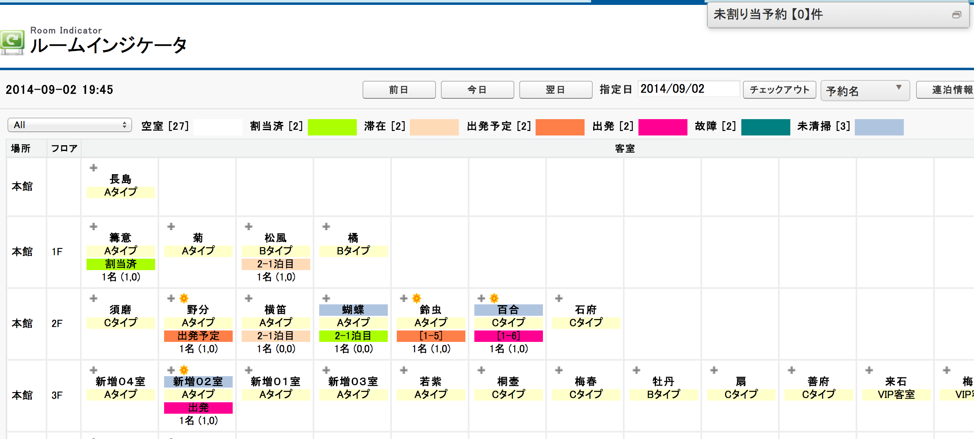
目的

下記赤枠に部屋ステータスの色をカスタマイズできる機能対応

店舗あり場合、店舗単位まで色カスタマイズ可能

１．下記の「東京都千代田区2号店」のステータス色をカスタマイズする

２．色設定のセクションに、各ステータスの色を設定する

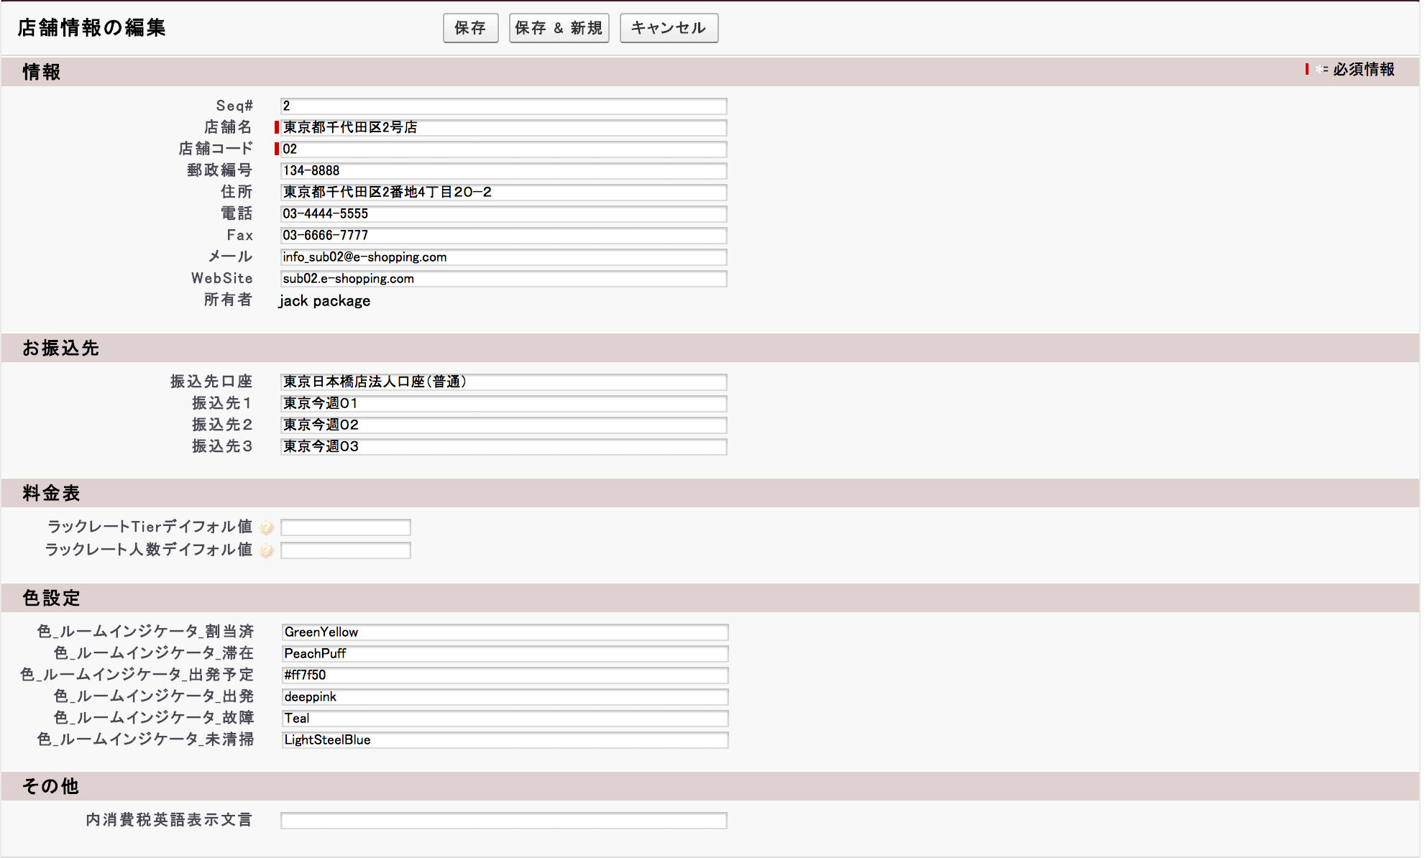

例の支店定義情報

３．保存する後、ルームインジケータ画面に該当店舗の部屋ステータスの色を変更になる
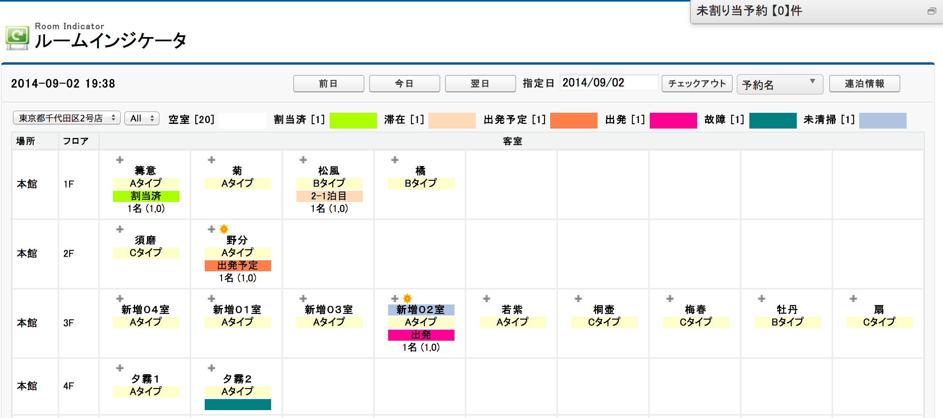

店舗ない場合、共通定義に色カスタマイズ可能

１．共通設定画面に、赤枠に色設定項目に、色設定可能

２．保存する後、ルームインジケータ画面に部屋ステータスの色を変更になる

色設定参考
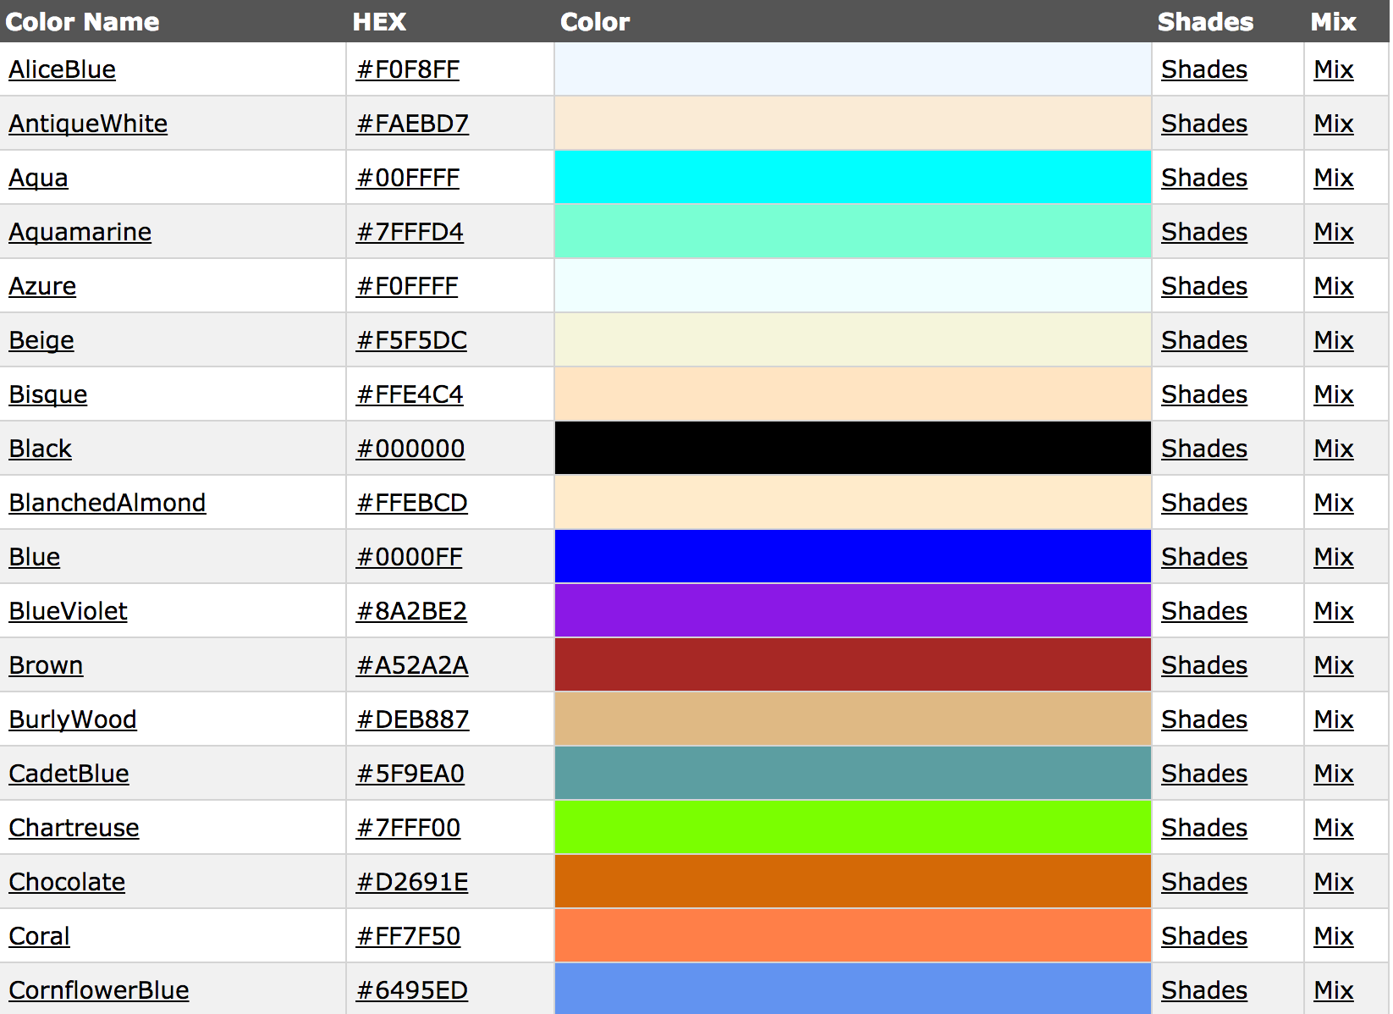
下記URLで、色設定参考値を参照可能

http://www.w3schools.com/HTML/html_colornames.asp

上記URLに記載している色の設定情報の [Color Name]列 又は [HEX]列の値がそのままコピーして、カスタマイズ項目に貼付けOKです

